상품제안서
프롬비 충전식 자동 전동분무기 | 상품코드: F23846

 |  |  |  |  |  |  | 02-412-0044 | www.easy1.co.kr
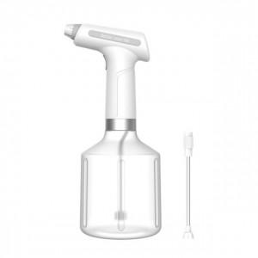 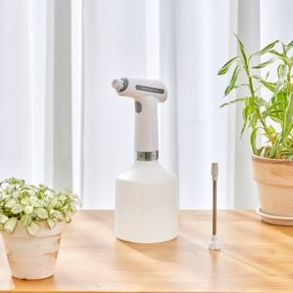

【상세/제작정보】

【인쇄/포장옵션】 | 레이저 / 포장불가능

【공급단가】 | 수량 | 20~ | 50~ | 100~ | 300~ | 500~
*VAT별도 | 단가 | 19,090원 | 18,450원 | 17,810원 | 17,180원 | 16,540원

【상품 URL】 | https://easy1.co.kr:443/src/goods_detail.php?gdno=23846

